リソース
モルモットホイーラン_仕様書_エフェクト

仕様書：リソース

トップページ
 | エフェクトリソース
リソース

 | エフェクト：ゴール時の演出（花火）

 | 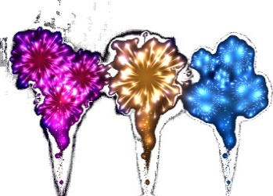 [イメージ図] | ・ゴールした時にプレイヤーの上空に発生 ・花火は3種類 ・ゴール後→「もう一度遊ぶ」or「次のステージを遊ぶ」or「他のステージを遊ぶ」の いずれかを選ぶまで演出は繰り返される。 ・表現方法はパーティクル or Sprite Studio

 | エフェクト：スタート時の演出(クラッカー)

 | [イメージ図] | ・スタート開始から5秒間、プレイヤーの周りにクラッカーの演出が行われる。 ・パーティクルシステムで表現

 | エフェクト：当たり判定

 | [イメージ図] | ・プレイヤーが壁にヒットした際、演出が発生する ・黄色とオレンジの粒子を放出 ・パーティクルシステムで表現

 | エフェクト：

 | [イメージ図] | ・ ・ ・

 | エフェクト：

 | [イメージ図] | ・ ・ ・

 | エフェクト：

 | [イメージ図] | ・ ・ ・

